상품제안서
뮤란드 차량용 마그네틱 휴대폰 거치대 | 상품코드: S15227

 |  |  |  |  |  |  | 02-713-8555 | www.synergygift.co.kr
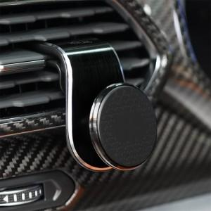

【상세/제작정보】 | - 자동차 송풍구에 간단한 설치 - 사용환경에 맞춰 각도 조절 가능 - 미끄럼 방지 패드, 프리미엄 네오디윰 자석 적용으로 흔들림 없는 고정력 - 충격 최소화를 위한 실리콘 패드 적용 - 다양한 스마트폰 활용 가능

【인쇄/포장옵션】 | 레이저 / 포장지포장

【공급단가】 | 수량 | 50~ | 100~ | 500~ | 1,000~ | 2,000~
*VAT별도 | 단가 | 7,420원 | 7,150원 | 6,870원 | 6,600원 | 6,430원

【상품 URL】 | https://www.synergygift.co.kr:443/src/goods_detail.php?gdno=19504

